Meme
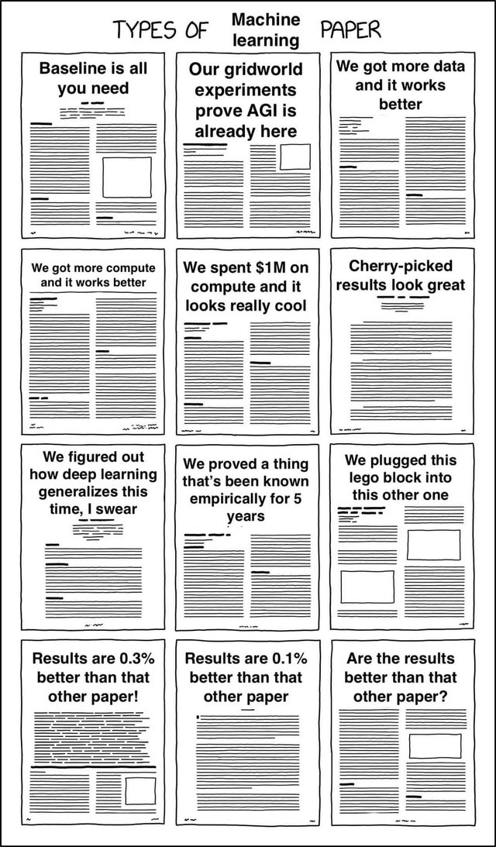
bert | svm
3.868778232
1.4306017431
-3.2874024498
-3.5372281066
-7.3028091252
-5.6452316022
-4.5260922118 | 13.926601597
-0.59099968484 | nan
-9.1629922857 | 17.571425736
-0.61317342691 | nan
-7.3206403425 | 6.3585274385
-0.44669065367 | nan
-4.3974663002 | 23.841603644
0.1902325919 | nan
-3.0502538435 | 14.600194422
-0.35752389359 | nan
-6.9107886455 | 23.808157197
0.37578364864 | nan
-9.0647795984 | 10.101352645
0.9401910818 | nan
-8.7445427942 | 8.0424892668
1.8084118782 | nan
-8.6601512882 | 16.592775744
-0.51925774951 | nan
-6.8126351795 | 11.506104568
-3.5144662768 | nan
-2.8465606849 | nan
-1.325925812 | nan
-3.1962281315 | 14.607762288
-0.45724951428 | nan
25.383407037 | nan
nan | nan
25.383407037 | nan
-25.383407037 | nan
nan | nan
25.383407037 | nan
-2.3536189633 | 14.596558759
0.83912804332 | nan
-1.9858119524 | 14.551204165
0.59795010966 | nan
-4.7987885718 | 23.726483438
-0.0027458101629 | nan
2.659510143 | nan
0.025718076109 | nan
-0.31949016521 | nan
-2.95842857 | nan
-3.089279904 | nan
-0.71260356353 | nan
-1.2375909153 | nan
-1.0561805856 | nan
-3.0869098816 | nan
0.27216067195 | nan
-1.6148778143 | nan
-3.1799047457 | nan

